Graphiques - Grafiken FINAL a-b
Charriage / Geschiebe -Final 2018
Charriage / Geschiebe
 | Nombre d'objets Anzahl Objekte | a | b |  |  |  | %
Non pertinent Nicht relevant | 22 | 22 | 0 |  |  |  | 8%
Naturel ou déficit 0-20% Natürlich oder Defizit 0-20% | 112 | 70 | 42 |  |  |  | 41%
Faiblement perturbé ou déficit 21-50% Wenig beeinträchtigt oder Defizit 21-50% | 86 | 75 | 11 |  |  |  | 32%
Perturbé ou déficit 51-80% Beeinträchtigt oder Defizit 51-80% | 30 | 22 | 8 |  |  |  | 11%
Fortement perturbé ou déficit 81-100% Stark beeinträchtigt oder Defizit 81-100% | 22 | 20 | 2 |  |  |  | 8%

Total | 272 | 209 | 63 |  |  |  | 1

Débit / Abfluss - Final 2018
Débit / Abfluss
 | Nombre d'objets Anzahl Objekte | a | c | d | e | %
Non pertinent / nicht relevant | 24 |  |  |  |  | 9%
81-100% du débit naturel / des natürlichen Abflusses | 170 |  |  |  |  | 63%
61-80% du débit naturel / des natürlichen Abflusses | 9 |  |  |  |  | 3%
41-60% du débit naturel / des natürlichen Abflusses | 12 |  |  |  |  | 4%
21-40% du débit naturel / des natürlichen Abflusses | 27 |  |  |  |  | 10%
0-20% du débit naturel / des natürlichen Abflusses | 30 |  |  |  |  | 11%

Total | 272 |  |  |  |  | 1

Eclusée / Schwall-Sunk - Final 2017
Eclusée / Schwall-Sunk
 | Nombre d'objets Anzahl Objekte | %
Non affecté nicht betroffen | 202 | 74%
Potentiellement affecté (non plausible) möglicherweise betroffen (nicht nachweisbar) | 13 | 5%
Potentiellement affecté (plausible) möglicherweise betroffen (nachweisbar) | 57 | 21%

Total | 272 | 1

Revitalisation / Revitalisierung - Final 2017
Revitalisation / Revitalisierung
 | Nombre d'objets Anzahl Objekte | a | b |  |  |  | %
Non pertinent nicht relevant | 14 | 14 | 0 |  |  |  | 5%
Non nécessaire nicht nötig | 96 | 85 | 11 |  |  |  | 35%
Partiellement nécessaire, difficile teilweise nötig, schwierig | 23 | 14 | 9 |  |  |  | 8%
Partiellement nécessaire, facile teilweise nötig, einfach | 49 | 38 | 11 |  |  |  | 18%
Très nécessaire, difficile unbedingt nötig, schwierig | 26 | 20 | 6 |  |  |  | 10%
Très nécessaire, facile unbedingt nötig, einfach | 64 | 61 | 3 |  |  |  | 24%

Total | 272 | 232 | 40 |  |  |  | 1

Lignes pour calculs | 81 -100% |  |  | Partiellement nécessaire, facile / teilweise nötig, einfach
 | 81 -100% |  |  | Partiellement nécessaire, difficile / teilweise nötig, schwierig
 |  | Charriage présumé naturel / Geschiebehaushalt vermutlich natürlich | Non nécessaire / nicht nötig
 | 0-20% |  |  | Partiellement nécessaire, facile / teilweise nötig, einfach
 | 0-20% |  |  | Partiellement nécessaire, difficile / teilweise nötig, schwierig
 | 0-20% |  | Très nécessaire, facile / unbedingt nötig, einfach
 | 0-20% |  | Très nécessaire, facile / unbedingt nötig, einfach
 | 0-20% |  | Très nécessaire, facile / unbedingt nötig, einfach
 | 0-20% |  |  | Partiellement nécessaire, difficile / teilweise nötig, schwierig
 | 0-20% |  | Très nécessaire, facile / unbedingt nötig, einfach
 | 51-80% |  | Partiellement nécessaire, difficile / teilweise nötig, schwierig
 | 0-20% |  | Très nécessaire, facile / unbedingt nötig, einfach
 | 0-20% |  |  | Très nécessaire, facile / unbedingt nötig, einfach
 | 0-20% |  | Non nécessaire / nicht nötig
 | 51-80% |  |  | Partiellement nécessaire, facile / teilweise nötig, einfach
 | 51-80% |  |  | Très nécessaire, facile / unbedingt nötig, einfach
 |  | Charriage présumé perturbé / Geschiebehaushalt vermutlich beeinträchtigt |  | Partiellement nécessaire, facile / teilweise nötig, einfach
 | 81 -100% |  |  | Très nécessaire, difficile / unbedingt nötig, schwierig
 | 0-20% |  |  | Non nécessaire / nicht nötig
 | 21-50% |  | Très nécessaire, facile / unbedingt nötig, einfach
 | 21-50% |  | Partiellement nécessaire, facile / teilweise nötig, einfach
 | 21-50% |  | Non nécessaire / nicht nötig
 | 21-50% |  | Partiellement nécessaire, facile / teilweise nötig, einfach
 | 21-50% |  | Non nécessaire / nicht nötig
 | 21-50% |  | Très nécessaire, difficile / unbedingt nötig, schwierig
 | non pertinent / nicht relevant |  |  | Partiellement nécessaire, facile / teilweise nötig, einfach
 | 81 -100% |  |  | Partiellement nécessaire, difficile / teilweise nötig, schwierig
 | 81 -100% |  |  | Partiellement nécessaire, difficile / teilweise nötig, schwierig
 | 21-50% |  | Très nécessaire, facile / unbedingt nötig, einfach
 | 21-50% |  | Très nécessaire, facile / unbedingt nötig, einfach
 | 21-50% |  | Très nécessaire, facile / unbedingt nötig, einfach
 | Déficit non apparent en charriage ou en remobilisation des sédiments / kein sichtbares Defizit beim Geschiebehaushalt bzw. bei der Mobilisierung von Geschiebe |  |  | Très nécessaire, difficile / unbedingt nötig, schwierig
 |  | La remobilisation des sédiments est perturbée / Mobilisierung von Geschiebe beeinträchtigt |  | Non nécessaire / nicht nötig
 |  | Charriage présumé perturbé / Geschiebehaushalt vermutlich beeinträchtigt |  | Partiellement nécessaire, facile / teilweise nötig, einfach
 |  | Charriage présumé perturbé / Geschiebehaushalt vermutlich beeinträchtigt |  | Partiellement nécessaire, facile / teilweise nötig, einfach
 |  | Déficit non apparent en charriage ou en remobilisation des sédiments / kein sichtbares Defizit beim Geschiebehaushalt bzw. bei der Mobilisierung von Geschiebe | Non nécessaire / nicht nötig
 | 81 -100% |  |  | Partiellement nécessaire, facile / teilweise nötig, einfach
 |  | Problème lié à un manque de charriage ou à un manque de remobilisation des sédiments / Problem aufgrund Geschiebemangels bzw. mangelnder Mobilisierung von Geschiebe | Très nécessaire, facile / unbedingt nötig, einfach
 |  | La remobilisation des sédiments est perturbée / Mobilisierung von Geschiebe beeinträchtigt |  | Très nécessaire, facile / unbedingt nötig, einfach
 | 0-20% |  | Non nécessaire / nicht nötig
 | 0-20% |  | Partiellement nécessaire, difficile / teilweise nötig, schwierig
 | 51-80% |  | Très nécessaire, facile / unbedingt nötig, einfach
 |  | Charriage présumé faiblement perturbé / Geschiebe vermutlich leicht beeinträchtigt |  | Non nécessaire / nicht nötig
 |  | Charriage présumé naturel / Geschiebehaushalt vermutlich natürlich | Partiellement nécessaire, facile / teilweise nötig, einfach
 | 81 -100% |  | Non nécessaire / nicht nötig
 | 81 -100% |  |  | Partiellement nécessaire, facile / teilweise nötig, einfach
 |  | Charriage présumé perturbé / Geschiebehaushalt vermutlich beeinträchtigt | Partiellement nécessaire, facile / teilweise nötig, einfach
 | Problème lié à un manque de charriage ou à un manque de remobilisation des sédiments / Problem aufgrund Geschiebemangels bzw. mangelnder Mobilisierung von Geschiebe |  | Très nécessaire, facile / unbedingt nötig, einfach
 | Problème lié à un manque de charriage ou à un manque de remobilisation des sédiments / Problem aufgrund Geschiebemangels bzw. mangelnder Mobilisierung von Geschiebe |  | Très nécessaire, facile / unbedingt nötig, einfach
 |  | Déficit non apparent en charriage ou en remobilisation des sédiments / kein sichtbares Defizit beim Geschiebehaushalt bzw. bei der Mobilisierung von Geschiebe | Partiellement nécessaire, facile / teilweise nötig, einfach
 | 21-50% |  | Très nécessaire, difficile / unbedingt nötig, schwierig
 | 51-80% |  |  | Très nécessaire, facile / unbedingt nötig, einfach
 | 51-80% |  |  | Non nécessaire / nicht nötig
 | 81 -100% |  |  | Très nécessaire, facile / unbedingt nötig, einfach
 | 0-20% |  |  | Non nécessaire / nicht nötig
 | 21-50% |  | Très nécessaire, facile / unbedingt nötig, einfach
 | 21-50% |  | Très nécessaire, facile / unbedingt nötig, einfach
 | 21-50% |  | Partiellement nécessaire, facile / teilweise nötig, einfach
 | 0-20% |  | Partiellement nécessaire, facile / teilweise nötig, einfach
 |  | La remobilisation des sédiments est perturbée / Mobilisierung von Geschiebe beeinträchtigt | Très nécessaire, facile / unbedingt nötig, einfach
 | non pertinent / nicht relevant |  |  | Non nécessaire / nicht nötig
 |  | La remobilisation des sédiments est perturbée / Mobilisierung von Geschiebe beeinträchtigt |  | Très nécessaire, difficile / unbedingt nötig, schwierig
 | 51-80% |  | Très nécessaire, facile / unbedingt nötig, einfach
 | non pertinent / nicht relevant |  | Non nécessaire / nicht nötig
 | 21-50% |  |  | Très nécessaire, difficile / unbedingt nötig, schwierig
 | Déficit non apparent en charriage ou en remobilisation des sédiments / kein sichtbares Defizit beim Geschiebehaushalt bzw. bei der Mobilisierung von Geschiebe |  |  | Très nécessaire, facile / unbedingt nötig, einfach
...

Graphiques - Grafiken FINAL a-e
...
Charriage / Geschiebe -Final 2018
 | e | d | c | b | a | % | Nombre d'objets Anzahl Objekte
Non pertinent Nicht relevant | 0 | 0 | 0 | 0 | 22 | 8% | 22
Naturel ou déficit 0-20% Natürlich oder Defizit 0-20% | 4 | 31 | 15 | 42 | 20 | 41% | 112
Faiblement perturbé ou déficit 21-50% Wenig beeinträchtigt oder Defizit 21-50% | 4 | 35 | 27 | 7 | 13 | 32% | 86
Perturbé ou déficit 51-80% Beeinträchtigt oder Defizit 51-80% | 1 | 11 | 7 | 7 | 4 | 11% | 30
Fortement perturbé ou déficit 81-100% Stark beeinträchtigt oder Defizit 81-100% | 1 | 7 | 5 | 1 | 8 | 8% | 22
 |  | a | b | c | d | e | %
 |  | 22 | 0 | 0 | 0 | 0 | 8%
 |  | 20 | 42 | 15 | 31 | 4 | 41%
 |  | 13 | 7 | 27 | 35 | 4 | 32%
 |  | 4 | 7 | 7 | 11 | 1 | 11%
 |  | 8 | 1 | 5 | 7 | 1 | 8%

 |  | 67 | 57 | 54 | 84 | 10 | 1
...
Débit / Abfluss - Final 2018
 | Nombre d'objets Anzahl Objekte | %
Non pertinent / nicht relevant | 24 | 9%
81-100% du débit naturel / des natürlichen Abflusses | 170 | 63%
61-80% du débit naturel / des natürlichen Abflusses | 9 | 3%
41-60% du débit naturel / des natürlichen Abflusses | 12 | 4%
21-40% du débit naturel / des natürlichen Abflusses | 27 | 10%
0-20% du débit naturel / des natürlichen Abflusses | 30 | 11%
 |  |  |  | d | e | %
 |  |  |  |  |  | 9%
 |  |  |  |  |  | 63%
 |  |  |  |  |  | 3%
 |  |  |  |  |  | 4%
 |  |  |  |  |  | 10%
 |  |  |  |  |  | 11%

 |  |  |  |  |  | 1

Eclusée / Schwall-Sunk - Final 2018
 | Nombre d'objets Anzahl Objekte | %
Non affecté nicht betroffen | 0 | 0
Potentiellement affecté (non plausible) möglicherweise betroffen (nicht nachweisbar) | 0 | 0
Potentiellement affecté (plausible) möglicherweise betroffen (nachweisbar) | 0 | 0
Eclusée / Schwall-Sunk
 | Nombre d'objets Anzahl Objekte | %
Non affecté nicht betroffen | #REF! | #REF!
Potentiellement affecté (non plausible) möglicherweise betroffen (nicht nachweisbar) | #REF! | #REF!
Potentiellement affecté (plausible) möglicherweise betroffen (nachweisbar) | #REF! | #REF!

Total | #REF! | #REF!

Revitalisation / Revitalisierung - Final 2018
 | e | d | c | b | a | % | Nombre d'objets Anzahl Objekte
Non pertinent nicht relevant | 0 | 0 | 0 | 0 | 14 | 5% | 14
Non nécessaire nicht nötig | 5 | 55 | 14 | 6 | 16 | 37% | 96
Partiellement nécessaire, difficile teilweise nötig, schwierig | 8 | 7 | 6 | 0 | 0 | 8% | 21
Partiellement nécessaire, facile teilweise nötig, einfach | 13 | 9 | 21 | 0 | 3 | 17% | 46
Très nécessaire, difficile unbedingt nötig, schwierig | 10 | 8 | 3 | 2 | 1 | 9% | 24
Très nécessaire, facile unbedingt nötig, einfach | 1 | 45 | 9 | 2 | 5 | 24% | 62
Revitalisation / Revitalisierung
 | Nombre d'objets Anzahl Objekte | a | b | c | d | e | %
Non pertinent nicht relevant | 14 | 14 | 0 | 0 | 0 | 0 | 5%
Non nécessaire nicht nötig | 96 | 16 | 6 | 14 | 55 | 5 | 37%
Partiellement nécessaire, difficile teilweise nötig, schwierig | 21 | 0 | 0 | 6 | 7 | 8 | 8%
 |  |  | 0 | 21 | 9 | 13 | 17%
 |  |  | 2 | 3 | 8 | 10 | 9%
 |  |  | 2 | 9 | 45 | 1 | 24%

 |  |  | 10 | 53 | 124 | 37 | 1
...

Graphiques - Grafiken 2014
...
Charriage / Geschiebe - Besoins 2014
 | e | d | c | b | a | % | Nombre d'objets Anzahl Objekte
Non pertinent Nicht relevant | 0 | 0 | 0 | 0 | 23 | 9% | 23
Naturel ou déficit 0-20% Natürlich oder Defizit 0-20% | 0 | 0 | 0 | 65 | 50 | 43% | 115
Faiblement perturbé ou déficit 21-50% Wenig beeinträchtigt oder Defizit 21-50% | 0 | 0 | 0 | 33 | 36 | 26% | 69
Perturbé ou déficit 51-80% Beeinträchtigt oder Defizit 51-80% | 0 | 0 | 0 | 22 | 18 | 15% | 40
Fortement perturbé ou déficit 81-100% Stark beeinträchtigt oder Defizit 81-100% | 0 | 0 | 0 | 3 | 15 | 7% | 18
 |  | a | b | c | d | e | %
 |  | 23 | 0 | 0 | 0 | 0 | 9%
 |  | 50 | 65 | 0 | 0 | 0 | 43%
 |  | 36 | 33 | 0 | 0 | 0 | 26%
 |  | 18 | 22 | 0 | 0 | 0 | 15%
 |  | 15 | 3 | 0 | 0 | 0 | 7%

 |  | 142 | 123 | 0 | 0 | 0 | 1
...
Débit / Abfluss - Besoins 2014
 | Nombre d'objets Anzahl Objekte | %
Non pertinent / nicht relevant | 25 | 9%
81-100% du débit naturel / des natürlichen Abflusses | 170 | 63%
61-80% du débit naturel / des natürlichen Abflusses | 7 | 3%
41-60% du débit naturel / des natürlichen Abflusses | 14 | 5%
21-40% du débit naturel / des natürlichen Abflusses | 27 | 10%
0-20% du débit naturel / des natürlichen Abflusses | 29 | 11%
 |  |  |  | d | e | %
 |  |  |  |  |  | 9%
 |  |  |  |  |  | 63%
 |  |  |  |  |  | 3%
 |  |  |  |  |  | 5%
 |  |  |  |  |  | 10%
 |  |  |  |  |  | 11%

 |  |  |  |  |  | 1

Eclusée / Schwall-Sunk - Besoins 2014
 | Nombre d'objets Anzahl Objekte | %
Non affecté nicht betroffen | 0 | 0
Potentiellement affecté (non plausible) möglicherweise betroffen (nicht nachweisbar) | 0 | 0
Potentiellement affecté (plausible) möglicherweise betroffen (nachweisbar) | 0 | 0
Eclusée / Schwall-Sunk
 | Nombre d'objets Anzahl Objekte | %
Non affecté nicht betroffen | #REF! | #REF!
Potentiellement affecté (non plausible) möglicherweise betroffen (nicht nachweisbar) | #REF! | #REF!
Potentiellement affecté (plausible) möglicherweise betroffen (nachweisbar) | #REF! | #REF!

Total | #REF! | #REF!

Revitalisation / Revitalisierung - Besoins 2014
 | e | d | c | b | a | % | Nombre d'objets Anzahl Objekte
Non pertinent nicht relevant | 0 | 0 | 0 | 0 | 14 | 5% | 14
Non nécessaire nicht nötig | 0 | 0 | 0 | 29 | 71 | 38% | 100
Partiellement nécessaire, difficile teilweise nötig, schwierig | 0 | 0 | 0 | 8 | 5 | 5% | 13
Partiellement nécessaire, facile teilweise nötig, einfach | 0 | 0 | 0 | 12 | 26 | 14% | 38
Très nécessaire, difficile unbedingt nötig, schwierig | 0 | 0 | 0 | 15 | 8 | 9% | 23
Très nécessaire, facile unbedingt nötig, einfach | 0 | 0 | 0 | 34 | 41 | 29% | 75
Revitalisation / Revitalisierung
 | Nombre d'objets Anzahl Objekte | a | b | c | d | e | %
Non pertinent nicht relevant | 14 | 14 | 0 | 0 | 0 | 0 | 5%
Non nécessaire nicht nötig | 100 | 71 | 29 | 0 | 0 | 0 | 38%
Partiellement nécessaire, difficile teilweise nötig, schwierig | 13 | 5 | 8 | 0 | 0 | 0 | 5%
 |  |  | 12 | 0 | 0 | 0 | 14%
 |  |  | 15 | 0 | 0 | 0 | 9%
 |  |  | 34 | 0 | 0 | 0 | 29%

 |  |  | 98 | 0 | 0 | 0 | 1
...

Table Conversion Charriage
...
 | Valeur attribuée | Valeur Hanus et al. 2014 | 0-20% | 21-50% | 51-80% | 81-100%
 | Remarque | Aucun objet n'a été évalué
VD | « Beeinträchtigung » | Non évalué | aucune | faible | notable | pas utilisé
 | Remarque
VS | « Beeinträchtigung » | Non évalué | pas atteinte significative | pas atteinte significative | atteinte significative | atteinte significative
 | Remarque | Situation rencontrée pour une grande partie des objets | Pour Valais : valeur sélectionnée si Hanus et al. 2014 est 0-20% | Pour Valais : valeur sélectionnée si Hanus et al. 2014 est >20% ou si « atteinte significative » et il est indiqué que le problème est lié au débit de restitution. | Pour Valais : valeur sélectionnée si Hanus et al. 2014 est 0-80% | Pour Valais : valeur sélectionnée si Hanus et al. 2014 est 81-100%
ZG | « Beeinträchtigung » | Non évalué | pas utilisé | pas utilisé | pas utilisé | pas utilisé
 | Remarque
ZH | « Beeinträchtigung » | Non évalué | naturel | moyen/wesentlich et 35% | moyen/wesentlich | pas utilisé
 | Remarque |  | Obj. 5: Thur Qs naturel et Rhin Qs faible | Obj. 92 et 95 chiffrés à 35%

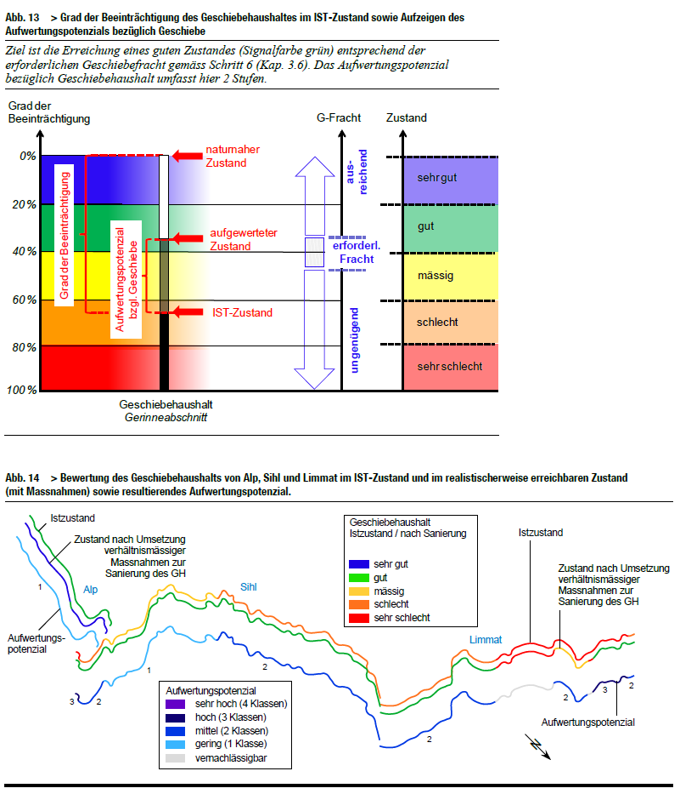
 |  | atteinte | Beeinträchtigung
 | 0-20 | aucune | keine
 | 21-40 | faible | gering
 | 41-60 | notable | wesentlich /mässig/mittel
 | 61-80 | prononcée | stark/gross
 | 81-100 | très prononcée | sehr stark

